Мальта
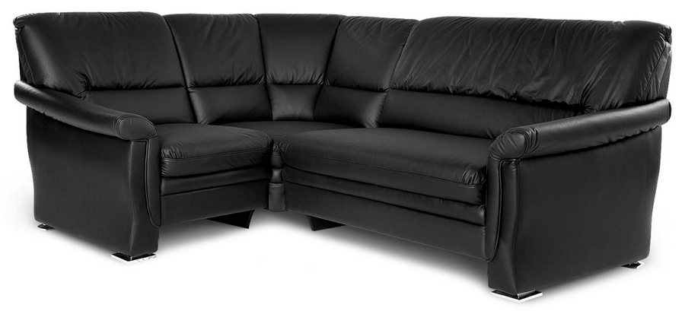 |  |  | Размеры Ш*Г*В (мм) | Кат. 003 | Кат. 102 | Кат. 102/3
 |  |  |  | Экокожа:Dollaro, Aries,Rustica, Ecotex, Domus, Cordova, Carnaval.Ткань:Velvet Lux, Furor,Wella, Verona. | Кожа:Madras Политекс,Panda Nero,Madras Лакаванна. | Кожа + к/з:Madras Политекс,Panda Nero,Madras Лакаванна.
МАЛЬТА с буковыми опорами |  | схема |  | Кат. 003 | Кат. 102 | Кат. 102/3
1 | кресло |  | 960*970*920 | 38,200 | 82,300 | 75,600
1Б | кресельн. секция, п/л слева от сидящего |  | 740*970*920 | 27,900 | 66,500 | 65,200
1В | кресельн. секция, п/л справа от сидящего |  | 740*970*920 | 27,900 | 66,500 | 65,200
2 | 2-местн. диван |  | 1500*970*920 | 51,200 | 111,300 | 103,000
2Б | 2-местн. секция, п/л слева от сидящего |  | 1280*970*920 | 43,600 | 101,700 | 86,900
2В | 2-местн. секция, п/л справа от сидящего |  | 1280*970*920 | 43,600 | 101,700 | 86,900
3 | 3-местн. диван |  | 1900*970*920 | 61,800 | 125,900 | 112,000
3Б | 3-местн. секция, п/л слева от сидящего |  | 1680*970*920 | 52,100 | 100,800 | 100,400
3В | 3-местн. секция, п/л справа от сидящего |  | 1680*970*920 | 52,100 | 100,800 | 100,400
4 | угл. секция 90 град. внутр. |  | 970*970*920 | 38,500 | 71,400 | 62,100

